経費内訳書 (2)
岐阜県住宅リフォーム支援事業費補助金 経費内訳書

申請者氏名 | 岐阜 太郎

申請者住所 | 岐阜市薮田南〇〇－〇〇

総事業費 ＝ （A）＋（B）＋（C） |  | 5,350,000

【内訳】
（Ａ） 対象経費（税込み）
工事箇所及び内容 | 補助金併用 | 金額
外壁塗装 |  | 1,000,000
屋根雨漏り補修 | 〇 | 500,000
子ども部屋木質化改修 | 〇 | 300,000
小計 |  | 1,800,000

（B） 対象外経費（税込み）
内容 |  | 金額
耐震化工事（耐震促進補助金利用） |  | 2,000,000
ハウスクリーニング |  | 50,000

小計 |  | 2,050,000

（C） 共通経費（税込み）
内容 |  | 金額
共通仮設費 |  | 1,000,000
一般管理費 |  | 500,000

小計 |  | 1,500,000

（D） 按分共通経費 ＝ （C）×（A）/（（A）＋（B）） |  | 701,299

（E） 対象経費に対して受けた他の補助金の額
補助金の名称（正確に記入してください） | 実施主体 | 交付金額
ぎふの木で家づくり支援事業費補助金 | 岐阜県 | 100,000
〇〇市住宅リフォーム事業補助金 | 〇〇市 | 200,000

小計 |  | 300,000

（F） 補助対象事業費 ＝ （A） ＋ (D) － (E) |  | 2,201,299

（G）交付申請額 ＝ （F）× 20％ （上限60万円） |  | 440,000

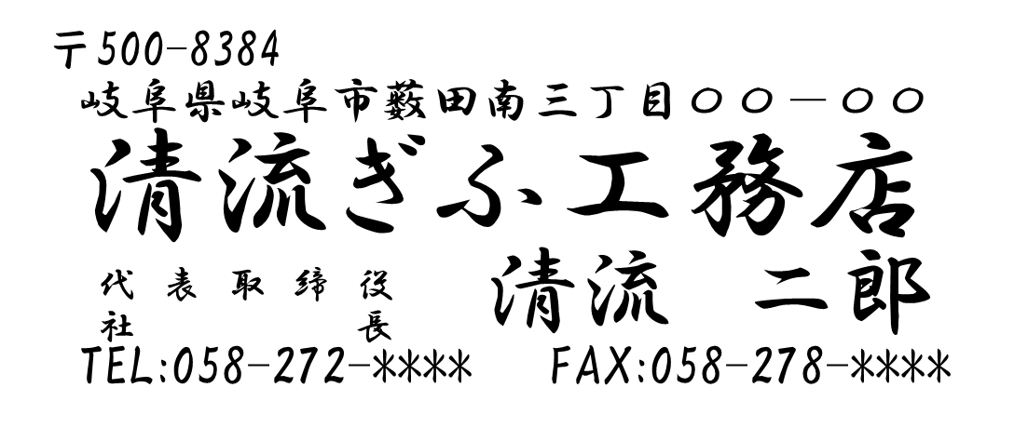
※令和８年４月１日に、岐阜 太郎 と契約した工事経費の内訳は上記と相違ありません。
＜施工事業者＞
国土交通大省大臣 ・ 岐阜県知事 許可番号第 0000000 号
本店所在地：
会社名：
担当者名：
連絡先： 担当：清流 花子

記載要領
記載要領

岐阜県住宅リフォーム支援事業費補助金 経費内訳書
契約書又は請書の金額と一致しているか確認してください。
申請者氏名 |  | 岐阜 太郎

申請者住所 |  | 岐阜市薮田南〇〇
・対象経費には、具体的な①施工個所と、②施工内容がわかるように記入してください。ここで記入した項目ごとに、実績報告において施行箇所の写真が必要になります。
【認められない記載例】
・リフォーム工事一式
⇒内容が曖昧です。
・外壁工事
⇒施行内容がありません。
・雨漏り補修工事
⇒施行箇所がありません。
・屋根・外壁塗装工事
⇒施行箇所を分けてください
・他の補助金を併用している経費には、補助金併用の欄に「〇」を入れてください。
総事業費 ＝ （A）＋（B）＋（C） |  | 5,350,000

【内訳】
（Ａ） 対象経費（税込み）
施工箇所及び内容 | 補助金併用 | 金額
外壁塗装 |  | 1,000,000
屋根雨漏り補修 | 〇 | 500,000
子ども部屋木質化改修 | 〇 | 300,000
小計 |  | 1,800,000

【以下の経費は対象外です】
・店舗、事務所、車庫等居住の用に供しない部分の工事に係る経費。
・外構、造園等建築物でない部分の工事に係る経費。
・清掃、害虫駆除、登記等工事以外の経費。
・住宅の増築・解体に係る経費。
・物価高騰対応重点支援地方創生臨時交付金と併用ができない補助金を利用した経費。
・対象経費、対象外経費、共通経費のどの経費にも区分できない経費。
（B） 対象外経費（税込み）
内容 |  | 金額
耐震化工事（耐震促進補助金利用） |  | 2,000,000
ハウスクリーニング |  | 50,000

小計 |  | 2,050,000

（C） 共通経費（税込み）
内容 |  | 金額
共通仮設費 |  | 1,000,000
一般管理費 |  | 500,000

対象経費と対象外経費の両方に係るものを記載してください。
小計 |  | 1,500,000

（D） 按分共通経費 ＝ （C）×（A）/（（A）＋（B）） |  | 701,299

他の補助金を併用している対象経費がある場合にその補助金の名称を正確に記入してください。
実施主体には補助金を交付している省庁または自治体名を記入してください。
交付金額には、対象経費に対しその補助金から受けた金額を記入してください。
（E） 対象経費に対して受けた他の補助金の額
補助金の名称（正確に記入してください） | 実施主体 | 交付金額
・ぎふの木で家づくり支援事業費補助金 | 岐阜県 | 100,000
・〇〇市住宅リフォーム事業補助金 | 〇〇市 | 200,000

小計 |  | 300,000

（F） 補助対象事業費 ＝ （A） ＋ (D) － (E) |  | 2,201,299

上限６０万円。
千円未満は切り捨ててください。
（G）交付申請額 ＝ （F）× 20％ （上限60万円） |  | 440,000

施工事業者による確認をしてください。
会社のゴム印を押したうえで、建設業許可番号、本店所在地、会社名、担当者名、連絡先のうち不足するものを併記してください。
※令和８年４月１日に、岐阜 太郎 と契約した工事経費の内訳は上記と相違ありません。
＜施工事業者＞
国土交通大省大臣 ・ 岐阜県知事 許可番号第 0000000 号
本店所在地：
会社名：
担当者名：
連絡先： 担当：清流 花子

